상품제안서
카카오프렌즈 65 슈팅 자동 장우산 | 상품코드: S39835

 |  |  |  |  |  |  | 02-713-8555 | www.synergygift.co.kr
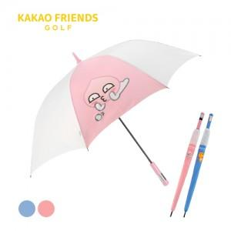

【상세/제작정보】 | <p><span style="font-size: 18.6667px;">※ 손잡이 UV컬러인쇄, 원단 컬러인쇄 별도 문의 바랍니다.</span></p><p><span style="font-size: 14pt;">※ 운임비 별도 발생 됩니다.</span>​</p>

【인쇄/포장옵션】 | 실크, 원단1도인쇄 / 포장불가능

【공급단가】 | 수량 | 30~ | 100~ | 300~ | 500~ | 1,000~
*VAT별도 | 블루 | 19,100원 | 17,900원 | 17,100원 | 16,800원 | 16,500원
 | 핑크 | 19,100원 | 17,900원 | 17,100원 | 16,800원 | 16,500원

【상품 URL】 | https://www.synergygift.co.kr:443/src/goods_detail.php?gdno=39835

